表四 社群排程
TAISE(Facebook/IG)+TGE(FB)+Line社群
日期 | 排程內容 | 圖塊 進度 | 圖塊說明
2022-12-23 | 開放報名 | 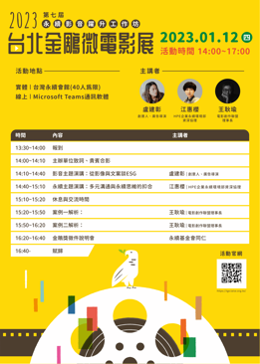  | 議程、電子報
2022-12-27 | 主題演講1 |  | 演講1介紹
2022-12-30 | 主題演講2 |  | 演講2介紹
2023-01-03 | 金鵰獎徵件開始 |   | 徵件DM為主
2023-01-07 | 案例解析 |  | 案例解析介紹
2023-01-12 | 說明會 |  | 工作坊說明PPT
2023-01-17 | 工作坊成果 | +徵件 | 新聞稿+徵件
2023-02-02 | 說明會影片
2023-02-08 | 倒數

